第一正規化
第一正規化

レシート番号 | 日付 | 顧客番号 | 顧客名 | 商品番号1 | 商品名1 | 商品重量１ | 商品番号2 | 商品名3 | 商品重量2 | 商品番号3 | 商品名3 | 商品重量3
1 | 2024-05-01 | 1 | やすし | 2 | 赤身！肩ロースステーキ | 200g | 3 | ワイルドステーキ | 300g | 4 | リブロースステーキ | 400g
2 | 2024-05-02 | 2 | YOSHI | 3 | リブロースステーキ | 300g | 1 | 特選ヒレステーキ | 150g
3 | 2024-05-10 | 3 | milla. | 2 | 赤身！肩ロースステーキ | 200g | 3 | ワイルドステーキ | 300g
4 | 2024-05-10 | 4 | Gokufutsu | 3 | リブロースステーキ | 300g | 2 | 赤身！肩ロースステーキ | 200g | 3 | ワイルドステーキ | 300g
5 | 2024-05-11 | 1 | やすし | 3 | 特選ヒレステーキ | 300g | 4 | リブロースステーキ | 400g | 3 | 赤身！肩ロースステーキ | 300g
6 | 2024-05-11 | 2 | YOSHI | 2 | 特選ヒレステーキ | 200g | 3 | 赤身！肩ロースステーキ | 300g

候補キー🔑 | 非キー属性 | 非キー属性 | 非キー属性 | 候補キー🔑 | 非キー属性 | 非キー属性
レシート番号 | 日付 | 顧客番号 | 顧客名 | 商品番号1 | 商品名1 | 商品重量１
1 | 2024-05-01 | 1 | やすし | 2 | 赤身！肩ロースステーキ | 200g
1 | 2024-05-01 | 1 | やすし | 3 | ワイルドステーキ | 300g
1 | 2024-05-01 | 1 | やすし | 4 | リブロースステーキ | 400g
2 | 2024-05-02 | 2 | YOSHI | 3 | リブロースステーキ | 300g
2 | 2024-05-02 | 2 | YOSHI | 1 | 特選ヒレステーキ | 150g
3 | 2024-05-10 | 3 | milla. | 2 | 赤身！肩ロースステーキ | 200g
3 | 2024-05-10 | 3 | milla. | 3 | ワイルドステーキ | 300g
4 | 2024-05-10 | 4 | Gokufutsu | 3 | リブロースステーキ | 300g
4 | 2024-05-10 | 4 | Gokufutsu | 2 | 赤身！肩ロースステーキ | 200g
4 | 2024-05-10 | 4 | Gokufutsu | 3 | ワイルドステーキ | 300g
5 | 2024-05-11 | 1 | やすし | 3 | 特選ヒレステーキ | 300g
5 | 2024-05-11 | 1 | やすし | 4 | ワイルドステーキ | 300g
5 | 2024-05-11 | 1 | やすし | 3 | 赤身！肩ロースステーキ | 300g
6 | 2024-05-11 | 2 | YOSHI | 2 | 特選ヒレステーキ | 200g
6 | 2024-05-11 | 2 | YOSHI | 3 | 赤身！肩ロースステーキ | 300g

第一正規化は、繰り返しを無くし、縦でデータを持つようにしていく。
レシート番号と商品番号が「候補キー（主キー）」となる

第二正規化
第二正規化

レシート番号 | 日付 | 顧客番号 | 顧客名 | 商品番号1 | 商品名1 | 商品重量１ | 商品番号2 | 商品名3 | 商品重量2 | 商品番号3 | 商品名3 | 商品重量3
1 | 2024-05-01 | 1 | やすし | 2 | 赤身！肩ロースステーキ | 200g | 3 | ワイルドステーキ | 300g | 4 | リブロースステーキ | 400g
2 | 2024-05-02 | 2 | YOSHI | 3 | リブロースステーキ | 300g | 1 | 特選ヒレステーキ | 150g
3 | 2024-05-10 | 3 | milla. | 2 | 赤身！肩ロースステーキ | 200g | 3 | ワイルドステーキ | 300g
4 | 2024-05-10 | 4 | Gokufutsu | 3 | リブロースステーキ | 300g | 2 | 赤身！肩ロースステーキ | 200g | 3 | ワイルドステーキ | 300g
5 | 2024-05-11 | 1 | やすし | 3 | 特選ヒレステーキ | 300g | 4 | リブロースステーキ | 400g | 3 | 赤身！肩ロースステーキ | 300g
6 | 2024-05-11 | 2 | YOSHI | 2 | 特選ヒレステーキ | 200g | 3 | 赤身！肩ロースステーキ | 300g

候補キー🔑 | 候補キー🔑
レシート番号 | 商品番号1
1 | 2
1 | 3
1 | 4
2 | 3
2 | 1
3 | 2
3 | 3
4 | 3
4 | 2
4 | 3
5 | 3
5 | 4
5 | 3
6 | 2
6 | 3

候補キー🔑 | 非キー属性 | 非キー属性 | 非キー属性
レシート番号 | 日付 | 顧客番号 | 顧客名
1 | 2024-05-01 | 1 | やすし
2 | 2024-05-02 | 2 | YOSHI
3 | 2024-05-10 | 3 | milla.
4 | 2024-05-10 | 4 | Gokufutsu
5 | 2024-05-11 | 1 | やすし
6 | 2024-05-11 | 2 | YOSHI

候補キー🔑 | 非キー属性 | 非キー属性
商品番号1 | 商品名1 | 商品重量１
1 | 特選ヒレステーキ | 150g
2 | 赤身！肩ロースステーキ | 200g
3 | リブロースステーキ | 300g
4 | リブロースステーキ | 400g

第二正規化は、「候補キー（主キー）」に関係するカラムを分離。

第三正規化
第三正規化

レシート番号 | 日付 | 顧客番号 | 顧客名 | 商品番号1 | 商品名1 | 商品重量１ | 商品番号2 | 商品名3 | 商品重量2 | 商品番号3 | 商品名3 | 商品重量3
1 | 2024-05-01 | 1 | やすし | 2 | 赤身！肩ロースステーキ | 200g | 3 | ワイルドステーキ | 300g | 4 | リブロースステーキ | 400g
2 | 2024-05-02 | 2 | YOSHI | 3 | リブロースステーキ | 300g | 1 | 特選ヒレステーキ | 150g
3 | 2024-05-10 | 3 | milla. | 2 | 赤身！肩ロースステーキ | 200g | 3 | ワイルドステーキ | 300g
4 | 2024-05-10 | 4 | Gokufutsu | 3 | リブロースステーキ | 300g | 2 | 赤身！肩ロースステーキ | 200g | 3 | ワイルドステーキ | 300g
5 | 2024-05-11 | 1 | やすし | 3 | 特選ヒレステーキ | 300g | 4 | リブロースステーキ | 400g | 3 | 赤身！肩ロースステーキ | 300g
6 | 2024-05-11 | 2 | YOSHI | 2 | 特選ヒレステーキ | 200g | 3 | 赤身！肩ロースステーキ | 300g

候補キー🔑 | 候補キー🔑
レシート番号 | 商品番号1
1 | 2
1 | 3
1 | 4
2 | 3
2 | 1
3 | 2
3 | 3
4 | 3
4 | 2
4 | 3
5 | 3
5 | 4
5 | 3
6 | 2
6 | 3

候補キー🔑 | 非キー属性 | 非キー属性
レシート番号 | 日付 | 顧客番号
1 | 2024-05-01 | 1
2 | 2024-05-02 | 2
3 | 2024-05-10 | 3
4 | 2024-05-10 | 4
5 | 2024-05-11 | 1
6 | 2024-05-11 | 2

候補キー🔑 | 非キー属性 | 非キー属性
商品番号1 | 商品名1 | 商品重量１
1 | 特選ヒレステーキ | 150g
2 | 赤身！肩ロースステーキ | 200g
3 | リブロースステーキ | 300g
4 | リブロースステーキ | 400g

非キー属性 | 非キー属性
番号
1 | やすし
2 | YOSHI
3 | milla.
4 | Gokufutsu

第三正規化は、「候補キー（主キー）」に関係するカラム以外を分離。

テーブルレイアウトSQL
meat_mst |  |  |  |  | 楽器マスタ | costumer_mst |  |  |  |  | 顧客マスタ
No. | フィールド名 | 属性 | 桁数 | NULL | 備考 | No. | フィールド名 | 属性 | 桁数 | NULL | 備考
1 | meat_no | int |  | PRI | 肉NO | 1 | costumer_no | int |  | PRI | 客様NO
2 | meat_name | varchar | 255 |  | 肉名称 | 2 | costumer_name | varchar | 255 |  | 客様名
3 | weight_nb | decimal |  |  | 重量 | 3 | delete_ku | char | 1 |  | 削除区分（0：正常データ、1：削除済み）
4 | delete_ku | char | 1 |  | 削除区分（0：正常データ、1：削除済み） | 4 | insert_at | datetime |  |  | 登録日時
5 | insert_at | datetime |  |  | 登録日時 | 5 | update_at | datetime |  |  | 更新日時
6 | update_at | datetime |  |  | 更新日時
上記テーブルを生成するためのSQL文を作成すること。
上記テーブルを生成するためのSQL文を作成すること。

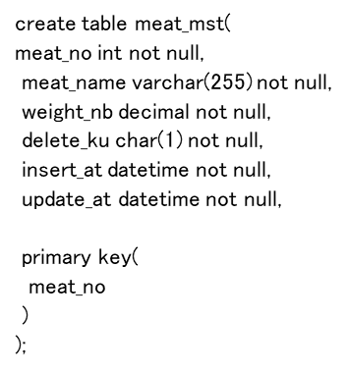
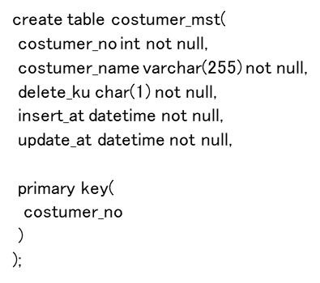

details_tbl |  |  |  |  | 明細テーブル | details_sub_tbl |  |  |  |  | 明細サブテーブル
No. | フィールド名 | 属性 | 桁数 | NULL | 備考 | No. | フィールド名 | 属性 | 桁数 | NULL | 備考
1 | detail_no | int |  | PRI | 明細NO | 1 | detail_no | int |  | KEY | 明細NO
2 | date_nb | datetime |  |  | 購入日付 | 2 | meat_no | int |  | KEY | 楽器NO
3 | costumer_no | int |  |  | 顧客NO | 3 | delete_ku | char | 1 |  | 削除区分（0：正常データ、1：削除済み）
4 | delete_ku | char | 1 |  | 削除区分（0：正常データ、1：削除済み） | 4 | insert_at | datetime |  |  | 登録日時
5 | insert_at | datetime |  |  | 登録日時 | 5 | update_at | datetime |  |  | 更新日時
6 | update_at | datetime |  |  | 更新日時
上記テーブルを生成するためのSQL文を作成すること。
上記テーブルを生成するためのSQL文を作成すること。c
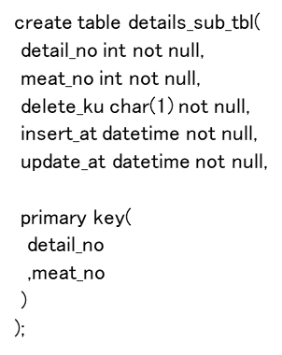
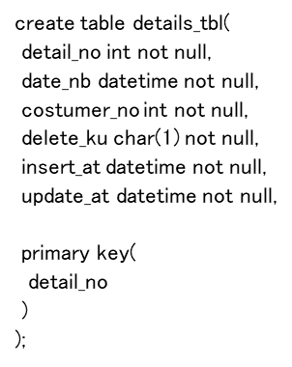

テーブルレイアウト／E-R図／ＳＱＬ（クリエイト文）

